1
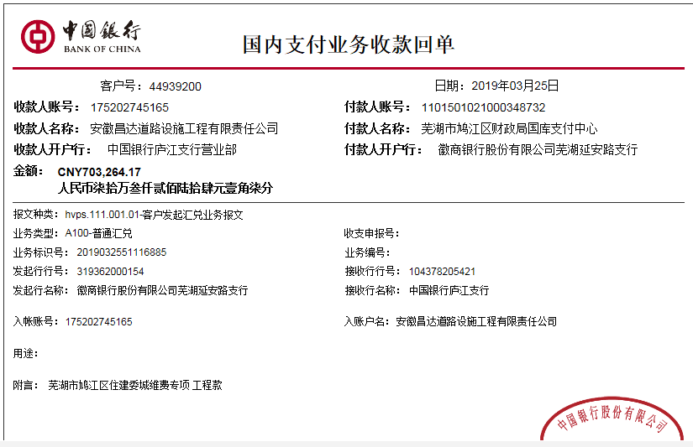
工程款支付证书
工程名称 |  | 鸠江区农村公路管护（裕新路维修工程） |  |  |  |  |  |  |  |  | ERP编号 | 10505 | 档案编号 | CD2018-080
合同金额 |  | 6,616,376.99 |  | 中标 日期 | 2018.10.9 |  | 已供工程 资料 | 中标通知书、施工合同及内部承包协议原件 |  |  |  | 庐江 | 责任 单位 | 业务二部
决算金额 |  |  |  | 竣工 日期 |  |  |  |  |  |  |  | 合肥 | 责任人 | 丁凯明18356556688
序号 | 工程款到账 |  |  | 开票情况 |  | 管理费 |  | 代缴税金 | 其他扣款 |  | 预留款 |  | 实际支付
 | 日期 | 账户 | 金额 | 日期 | 金额 | 比例 | 金额 | 金额 | 金额 | 备注 | 金额 | 备注 | 户名 | 金额
1 | 2019-03-25 | 中 | 703,264.17 | 2019-03-15 | 703,261.17 | 2.0% | 14,065.28 | 10,230.00 | 5,000.00 |  | 0.00 |  | 材料 | 281,457.45
 |  |  |  |  |  |  |  |  | 建造师占用费1500元/月，工期90天，2019年3月8日外经证办理500元。 |  |  |  | 3-27材料 | 392,511.44

合计 |  | - | 703,264.17 | - | 703,261.17 | - | 14,065.28 | 10,230.00 | 5,000.00 | - | 0.00 | - | - | 673,968.89
本次结算 支付明细 |  | 应支付金额 |  | 673,968.89 |  |  |  | 实际支付金额 |  | 小写 | 0.00
 |  | 已支付金额 |  | 673,968.89 |  |  |  |  |  | 大写 | 零元整
申请部门 意见 |  | 制表：朱敏 |  |  |  |  |  | 项目管理 意见 |  | 施总、朱总已同意支付（附表背面截图）。
财务初审 意见 |  |  |  |  |  |  |  | 财务审核 意见
质安初审 意见 |  |  |  |  |  |  |  | 质安稽查 意见
总经理审批 |  |  |  |  |  |  |  | 董事长审批

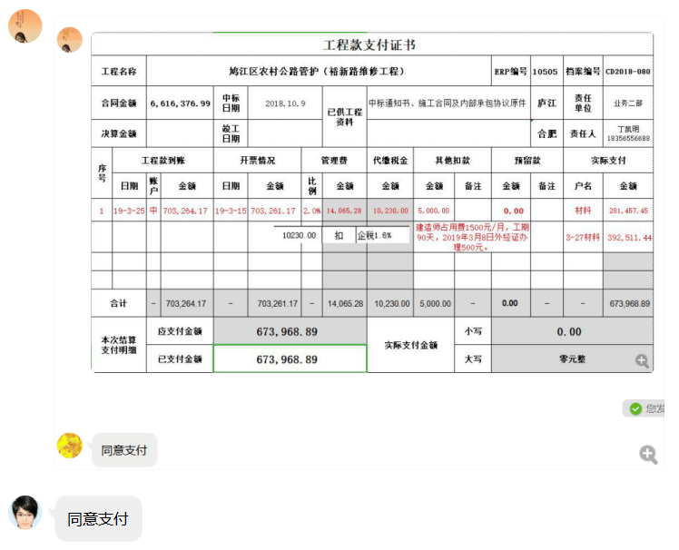

2
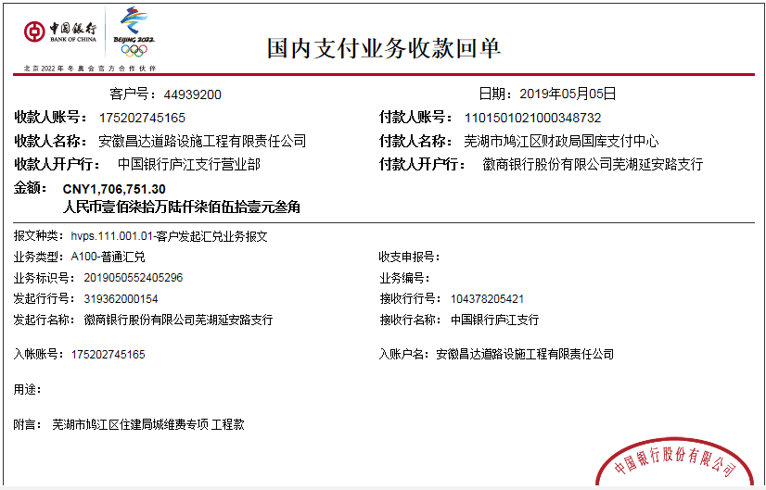
工程款支付证书
工程名称 |  | 鸠江区农村公路管护（裕新路维修工程） |  |  |  |  |  |  |  |  | ERP编号 | 10505 | 档案编号 | CD2018-080
合同金额 |  | 6,616,376.99 |  | 中标 日期 | 2018.10.9 |  | 已供工程 资料 | 中标通知书、施工合同及内部承包协议原件 |  |  |  | 庐江 | 责任 单位 | 业务二部
决算金额 |  |  |  | 竣工 日期 |  |  |  | 智能章已领 |  |  |  | 合肥 | 责任人 | 丁凯明18356556688
序号 | 工程款到账 |  |  | 开票情况 |  | 管理费 |  | 代缴税金 | 其他扣款 |  | 预留款 |  | 实际支付
 | 日期 | 账户 | 金额 | 日期 | 金额 | 比例 | 金额 | 金额 | 金额 | 备注 | 金额 | 备注 | 户名 | 金额
1 | 2019-03-25 | 中 | 703,264.17 | 2019-03-15 | 703,261.17 | 2.0% | 14,065.28 | 10,230.00 | 5,000.00 |  | 0.00 |  | 材料 | 281,457.45
 |  |  |  |  |  |  |  |  | 建造师占用费1500元/月，工期90天，2019.3.8外经证办理500元。 |  |  |  | 3-27材料 | 392,511.44
本次结算 支付明细
2 | 2019-05-05 | 中 | 1,706,751.30 | 2019-04-22 | 1,706,751.30 | 2.0% | 34,136.00 | 25054.00 | 4,600.00 |  |  |  | 材料 | 1,642,961.30
 |  |  |  |  |  |  |  |  | 2018.11.6法人、项目经理高翔到芜湖市参加约谈，法人出场费3000，高翔1000，车费600（高翔车）

 |  |  |  |  |  |  |  |  |  |  |  |  |  |  | 34135.026

合计 |  | - | 2,410,015.47 | - | 2,410,012.47 | - | 48,201.28 | 35,284.00 | 9,600.00 | - | 0.00 | - | - | 2,316,930.19
本次结算 支付明细 |  | 应支付金额 |  | 1,642,961.30 |  |  |  | 实际支付金额 |  | 小写 | 0.00
 |  | 已支付金额 |  | 1,642,961.30 |  |  |  |  |  | 大写 | 零元整
申请部门 意见 |  | 制表：朱敏 |  |  |  |  |  | 项目管理 意见 |  | 施总、朱总已同意支付（附表背面截图）。
财务初审 意见 |  |  |  |  |  |  |  | 财务审核 意见
质安初审 意见 |  |  |  |  |  |  |  | 质安稽查 意见
总经理审批 |  |  |  |  |  |  |  | 董事长审批

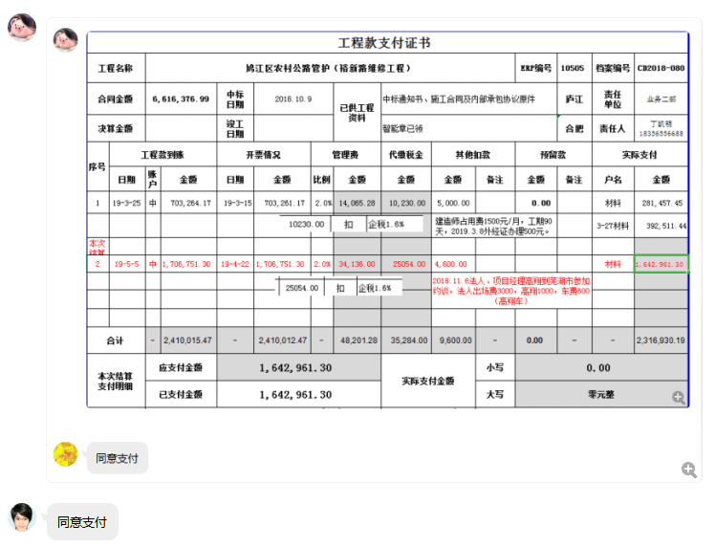

3
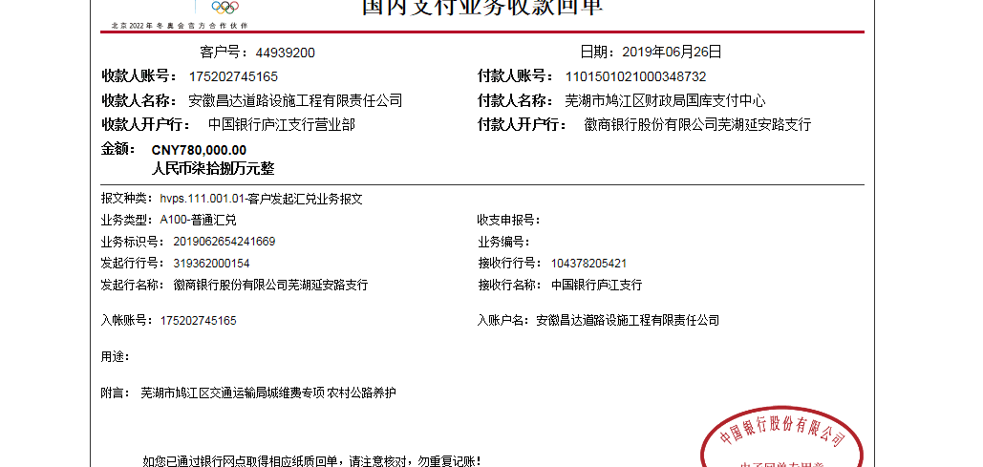
工程款支付证书
工程名称 |  | 鸠江区农村公路管护（裕新路维修工程） |  |  |  |  |  |  |  |  | ERP编号 | 10505 | 档案编号 | CD2018-080
合同金额 |  | 6,616,376.99 |  | 中标 日期 | 2018.10.9 |  | 已供工程 资料 | 中标通知书、施工合同及内部承包协议原件 |  |  |  | 庐江 | 责任 单位 | 业务二部
决算金额 |  |  |  | 竣工 日期 |  |  |  | 智能章已领 |  |  |  | 合肥 | 责任人 | 丁凯明18356556688
序号 | 工程款到账 |  |  | 开票情况 |  | 管理费 |  | 代缴税金 | 其他扣款 |  | 预留款 |  | 实际支付
 | 日期 | 账户 | 金额 | 日期 | 金额 | 比例 | 金额 | 金额 | 金额 | 备注 | 金额 | 备注 | 户名 | 金额
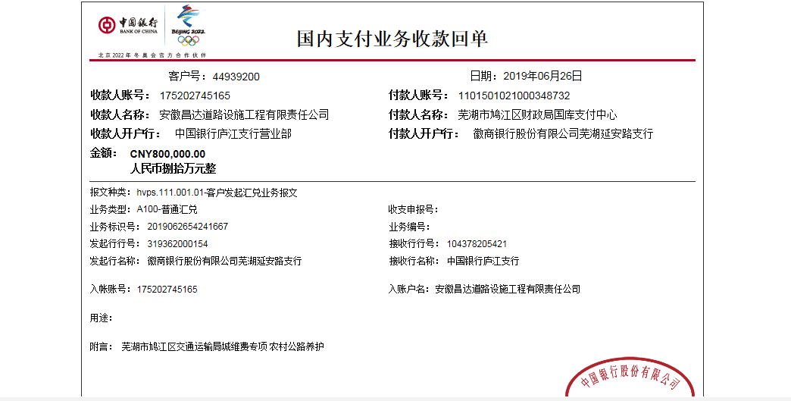
1 | 2019-03-25 | 中 | 703,264.17 | 2019-03-15 | 703,261.17 | 2.0% | 14,065.28 | 10,230.00 | 5,000.00 |  | 0.00 |  | 材料 | 281,457.45
 |  |  |  |  |  |  |  |  | 建造师占用费1500元/月，工期90天，2019.3.8外经证办理500元。 |  |  |  | 3-27材料 | 392,511.44
2 | 2019-05-05 | 中 | 1,706,751.30 | 2019-04-22 | 1,706,751.30 | 2.0% | 34,136.00 | 25054.00 | 4,600.00 |  |  |  | 材料 | 1,642,961.30
 |  |  |  |  |  |  |  |  | 2018.11.6法人、项目经理高翔到芜湖市参加约谈，法人出场费3000，高翔1000，车费600（高翔车）

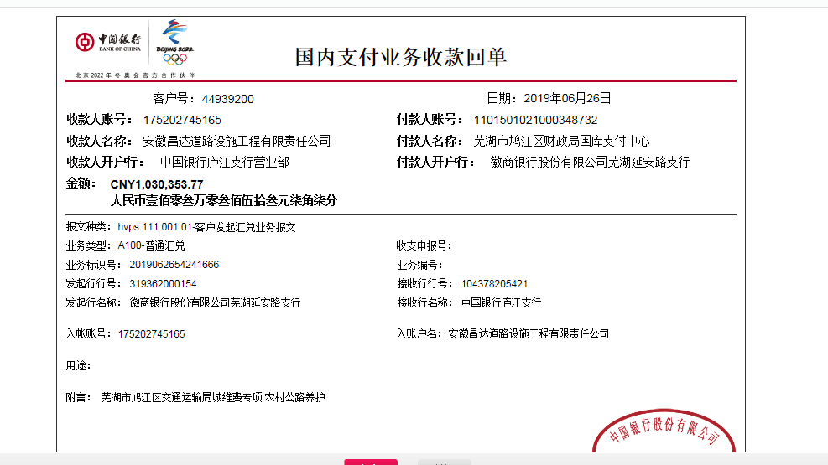
本次结算 支付明细
3 | 2019-06-26 | 中 | 2610353.77 | 2019-06-18 | 2,610,353.77 | 2.0% | 52,208.00 | 38318.00 | 0.00 |  |  |  | 材料 | 2,519,827.77

合计 |  | - | 5,020,369.24 | - | 5,020,366.24 | - | 100,409.28 | 73,602.00 | 9,600.00 | - | 0.00 | - | - | 4,836,757.96
本次结算 支付明细 |  | 应支付金额 |  | 2,519,827.77 |  |  |  | 实际支付金额 |  | 小写 | 0.00
 |  | 已支付金额 |  | 2,519,827.77 |  |  |  |  |  | 大写 | 零元整
申请部门 意见 |  | 制表：朱敏 |  |  |  |  |  | 项目管理 意见 |  | 施总、朱总已同意支付（附表背面截图）。
财务初审 意见 |  |  |  |  |  |  |  | 财务审核 意见
质安初审 意见 |  |  |  |  |  |  |  | 质安稽查 意见
总经理审批 |  |  |  |  |  |  |  | 董事长审批

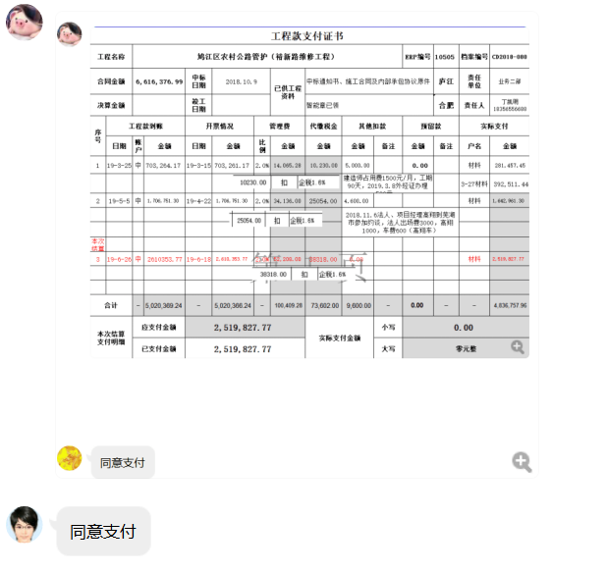

4
工程款支付证书
工程名称 |  | 鸠江区农村公路管护（裕新路维修工程） |  |  |  |  | 建设单位 |  |  |  |  |  | ERP编号 |  | 10505 | 档案编号 |  | CD2018-080
合同金额 |  | 6,616,376.99 |  |  | 中标时间 | 2018.10.9 | 已提供工程资料 |  | 中标书、施工合同、内部承包协议及交工证书原件、审计、结算承诺书 |  |  |  | 保存地址 |  | 合肥 | 责任单位 |  | 东部大区
决算金额 |  | 6,033,519.76 |  |  | 决算时间 | 2020-01-19 | 项目部印章 |  | 有 |  |  |  | 施工人 |  | 丁凯明18356556688 | 区域责任人 | 施迎东 | 省办负责人 | 施迎东
序号 | 经营填写 |  |  |  |  | 工程填写 | 经营填写 |  |  | 财务填写 | 经营、工程、质安填写 |  | 区域负责人 |  | 申请部门填写财务核对 |  |  | 本次支付 金额 | 剩余款项
 | 到款情况 |  |  |  |  |  | 暂列金 |  |  | 代缴税金 | 其他扣款 |  | 预留款 |  | 成本票
 | 日期 | 工程款金额 | 周转金金额 | 到款银行 | 到款账户 | 完成进度 | 比例 | 金额 | 备注 | 金额 | 金额 | 备注 | 金额 | 备注 | 供货单位 | 合同额 | 成本票额
1 | 2019-03-25 | 703,264.17 |  | 中行 | 1752 0274 5165 |  | 2.0% | 14,065.28 |  | 10230 | 5,000.00 | 建造师占用费1500元/月，工期90天，2019.3.8外经证办理500元 |  |  | 材料 |  |  | 281,457.45
 |  |  |  |  |  |  |  |  |  |  |  |  |  |  | 3-27材料 |  |  | 392,511.44
2 | 2019-04-02 |  | 110839.00 | 丁凯明-徽行 |  |  |  |  |  |  |  |  |  |  | 安徽利银交通设施工程有限公司 |  |  | 110,839.00
3 | 2019-04-03 |  | 49000.00 | 丁凯明-徽行 |  |  |  |  |  |  |  |  |  |  | 安徽利银交通设施工程有限公司 |  |  | 49,000.00
4 | 2019-05-05 | 1,706,751.30 |  | 中行 | 1752 0274 5165 |  | 2.0% | 34,136.00 |  | 25054 | 4,600.00 | 2018.11.6法人、项目经理高翔到芜湖市参加约谈，法人出场费3000，高翔1000，车费600（高翔车） |  |  | 材料 |  |  | 1,642,961.30
5 | 2019-06-26 | 2,610,353.77 |  | 中行 | 1752 0274 5165 |  | 2.0% | 52,208.00 |  | 38318 |  |  |  |  | 材料 |  |  | 2,519,827.77
6 | 2019-08-07 |  | 47000.00 | 丁凯明-徽行 | 1020 5010 2100 0416 507 |  |  |  |  |  |  |  |  |  | 合肥信和道桥工程检测咨询有限公司 开户行：徽商银行合肥包河工业园支行 账号：1025101021000028952 |  |  | 47,000.00
7 | 2020-06-28 | 832,144.93 |  | 工商银行 | 1302 0107 1920 0144 316 |  | 2.0% | 20,263.00 |  | 22935 | 500.00 | 外经证 |  |  | 安徽广祥同建设有限公司-沥青分包 开户行：徽商银行芜湖三山支行 账号：5208 2415 0861 0000 02 | 1,600,000.00 | 1,585,778.00 | 252,088.00
 |  |  |  |  |  |  |  | 全部管理费 |  |  | 400.00 | 转账费 |  |  | 安徽润创建材贸易有限公司-水稳 开户行：安徽含山农村商业银行 账号：2000 0582 7902 1030 0000 034 | 478,052.52 | 2,189,265.24 | 176,926.03
 |  |  |  |  |  |  |  |  |  |  |  |  |  |  | 芜湖万春建筑安装有限公司-劳务 开户行：建行芜湖清水支行 账号：3405 0167 6308 0000 0179 | 1,600,000.00 | 1,300,000.00 | 88,359.25

合计 |  | 5852514.17 | 206839.00 |  |  |  | - | 120,672.28 |  | 96,537.00 | 10,500.00 | - | 0.00 | - | - |  |  | 5,560,970.24 | 270673.65
本次结算、支付明细 |  | 应支付金额 |  |  | 517373.28 |  | 本次支付金额 |  |  |  |  | 小写 | 517,373.28
 |  | 已支付金额 |  |  | 0.00 |  |  |  |  |  |  | 大写 | 伍拾壹万柒仟叁佰柒拾叁元贰角捌分
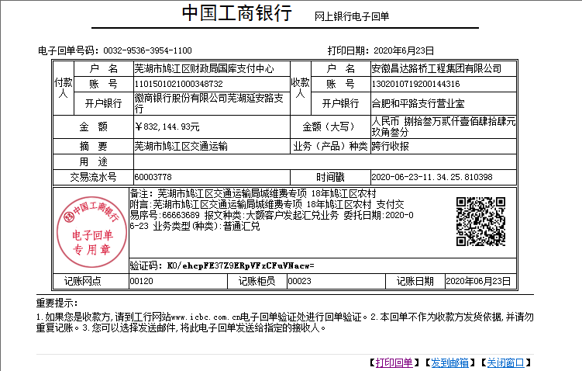

5
工程款支付证书
工程名称 |  | 鸠江区农村公路管护（裕新路维修工程） |  |  |  |  | 建设单位 |  |  |  |  |  | ERP编号 |  | 10505 | 档案编号 |  | CD2018-080
合同金额 |  | 6,616,376.99 |  |  | 中标时间 | 2018.10.9 | 已提供工程资料 |  | 中标书、施工合同、内部承包协议及交工证书原件、审计、结算承诺书 |  |  |  | 保存地址 |  | 合肥 | 责任单位 |  | 东部大区
决算金额 |  | 6,033,519.76 |  |  | 决算时间 | 2020-01-19 | 项目部印章 |  | 有 |  |  |  | 施工人 |  | 丁凯明18356556688 | 区域责任人 | 施迎东 | 省办负责人 | 施迎东
序号 | 经营填写 |  |  |  |  | 工程填写 | 经营填写 |  |  | 财务填写 | 经营、工程、质安填写 |  | 区域负责人 |  | 申请部门填写财务核对 |  |  | 本次支付 金额 | 剩余款项
 | 到款情况 |  |  |  |  |  | 暂列金 |  |  | 代缴税金 | 其他扣款 |  | 预留款 |  | 成本票
 | 日期 | 工程款金额 | 周转金金额 | 到款银行 | 到款账户 | 完成进度 | 比例 | 金额 | 备注 | 金额 | 金额 | 备注 | 金额 | 备注 | 供货单位 | 合同额 | 成本票额
1 | 2019-03-25 | 703,264.17 |  | 中行 | 1752 0274 5165 |  | 2.0% | 14,065.28 |  | 10230 | 5,000.00 | 建造师占用费1500元/月，工期90天，2019.3.8外经证办理500元 |  |  | 材料 |  |  | 281,457.45
 |  |  |  |  |  |  |  |  |  |  |  |  |  |  | 3-27材料 |  |  | 392,511.44
2 | 2019-04-02 |  | 110839.00 | 丁凯明-徽行 |  |  |  |  |  |  |  |  |  |  | 安徽利银交通设施工程有限公司 |  |  | 110,839.00
3 | 2019-04-03 |  | 49000.00 | 丁凯明-徽行 |  |  |  |  |  |  |  |  |  |  | 安徽利银交通设施工程有限公司 |  |  | 49,000.00
4 | 2019-05-05 | 1,706,751.30 |  | 中行 | 1752 0274 5165 |  | 2.0% | 34,136.00 |  | 25054 | 4,600.00 | 2018.11.6法人、项目经理高翔到芜湖市参加约谈，法人出场费3000，高翔1000，车费600（高翔车） |  |  | 材料 |  |  | 1,642,961.30
5 | 2019-06-26 | 2,610,353.77 |  | 中行 | 1752 0274 5165 |  | 2.0% | 52,208.00 |  | 38318 |  |  |  |  | 材料 |  |  | 2,519,827.77
6 | 2019-08-07 |  | 47000.00 | 丁凯明-徽行 | 1020 5010 2100 0416 507 |  |  |  |  |  |  |  |  |  | 合肥信和道桥工程检测咨询有限公司 开户行：徽商银行合肥包河工业园支行 账号：1025101021000028952 |  |  | 47,000.00
7 | 2020-06-28 | 832,144.93 |  | 工商银行 | 1302 0107 1920 0144 316 |  | 2.0% | 20,263.00 |  | 22935 | 500.00 | 外经证 |  |  | 安徽广祥同建设有限公司-沥青分包 开户行：徽商银行芜湖三山支行 账号：5208 2415 0861 0000 02 | 1,600,000.00 | 1,585,778.00 | 252,088.00
 |  |  |  |  |  |  |  | 全部管理费 |  |  | 400.00 | 转账费 |  |  | 安徽润创建材贸易有限公司-水稳 开户行：安徽含山农村商业银行 账号：2000 0582 7902 1030 0000 034 | 478,052.52 | 2,189,265.24 | 176,926.03
 |  |  |  |  |  |  |  |  |  |  |  |  |  |  | 芜湖万春建筑安装有限公司-劳务 开户行：建行芜湖清水支行 账号：3405 0167 6308 0000 0179 | 1,600,000.00 | 1,300,000.00 | 88,359.25
8 | 2023-05-25 | 181,005.59 |  | 中行 | 1752 5719 0682 |  | 2.0% | 11,655.26 | 按中标价扣除剩余管理费

合计 |  | 6033519.76 | 206839.00 |  |  |  | - | 132,327.54 |  | 96,537.00 | 10,500.00 | - | 0.00 | - | - |  |  | 5,560,970.24 | 440023.98
本次结算、支付明细 |  | 应支付金额 |  |  | 517373.28 |  | 本次支付金额 |  |  |  |  | 小写 | 517,373.28
 |  | 已支付金额 |  |  | 0.00 |  |  |  |  |  |  | 大写 | 伍拾壹万柒仟叁佰柒拾叁元贰角捌分
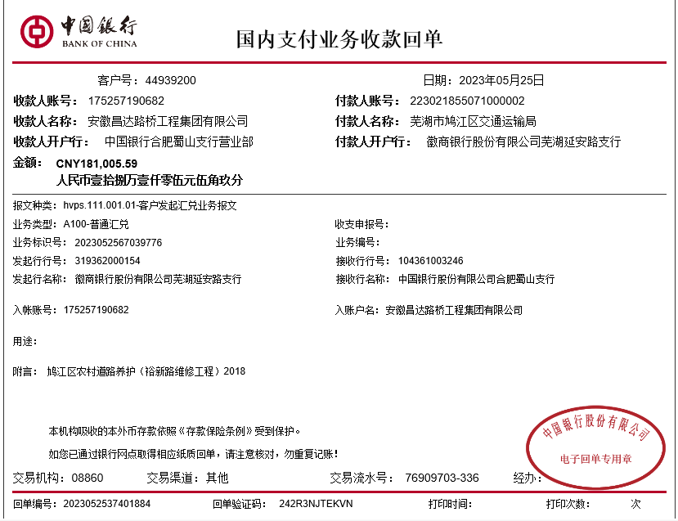

 |  |  |  |  |  |  |  |  |  |  | 132,327.54 |  |  |  | 132327.5398
 |  |  |  |  |  |  |  |  |  |  |  |  | 270673.65

